開発プロセス
開発プロセス
 | こちらは環境構築、コード品質、テスト要件の詳細資料です。 採点において重要な要件やアプリケーション全体を跨ぐ要件が記載していますので、十分に確認してください。 また赤字は応用要件になります。基本要件実装後に着手してください。
 | 項目 | 要件 | 詳細 | 留意点 | *参照1 README必要情報 | *参照2 README例
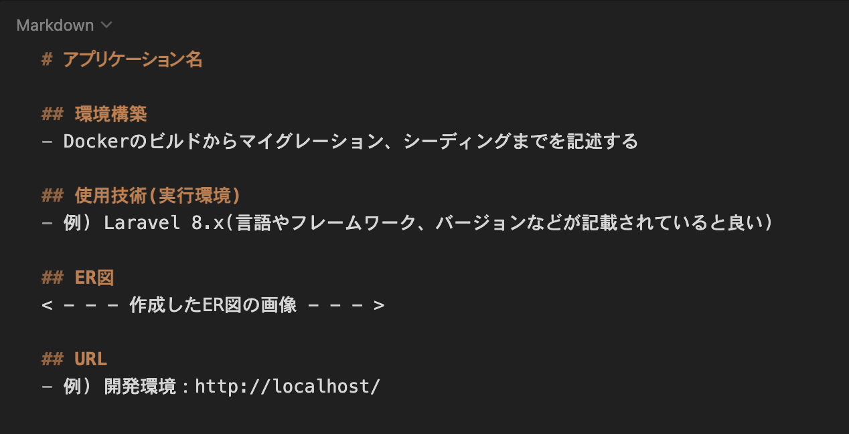
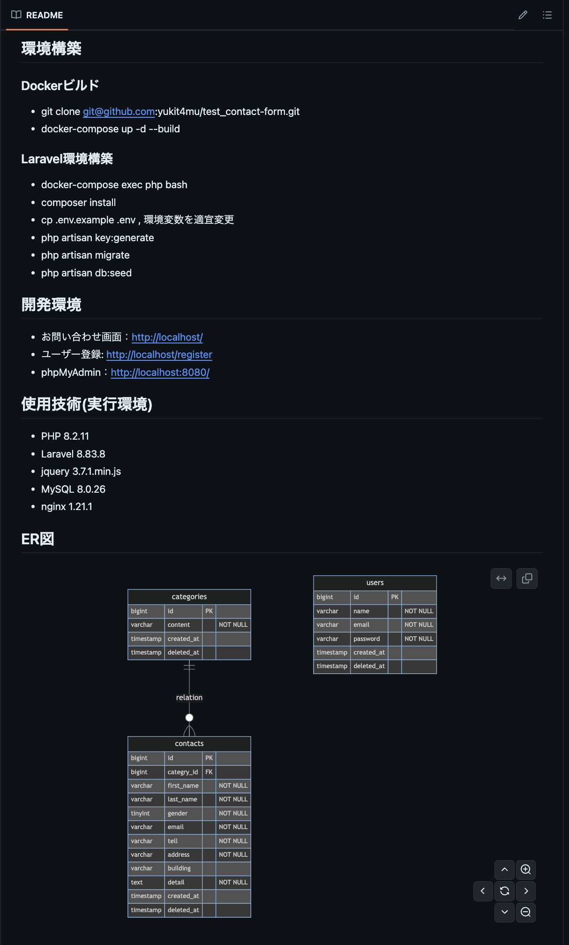
 | 環境構築 | READEME.mdを準備すること | 記載する情報については右記の参照1及び参照2を確認すること
 |  | 環境構築が可能であること | READEME.md に記載されている環境構築方法で環境構築できるか（マイグレーションまでが対象） githubにプッシュが終わったら一度ご自身の環境でクローンしてみて環境構築ができるかの確認をしてみましょう。 | READMEが不十分で、採点者が環境構築、機能確認ができない場合は再提出、または大きく減点される可能性があるので、十分に気をつけること
 |  | ER図が正常か | テーブルの表記やカーディナリティが適正に行われているか
 |  | マイグレーションが適正に行われているか | マイグレーションが実行でき、マイグレーションファイルとテーブル仕様書が一致しているか
 |  | ダミーデータが作成可能か | 下記の情報に対して、ダミーデータの作成が可能であること 1. 商品情報のダミーデータを10件作成 2. 季節情報(春・夏・秋・冬)のダミーデータを4件作成 ダミーデータについては、ダミーデータ一覧を参考に作成すること | 商品画像は，商品画像素材をDLして用いること ダミーデータの作成ができず、機能の確認ができない場合は減点とする
 | 進め方 | 開発言語 | 開発言語はCOACHTECの教材内の言語を使用すること
 |  | 各種設計 | 開発については、案件シート内の設計に沿って作成すること | ルーティングは「画面設計」の画面定義に従って作成すること
 |  |  |  | システムは「機能要件」の要件に従って作成すること
 |  |  |  | テーブルは「テーブル仕様書」に記載してあるテーブルに沿って作成すること
 |  |  |  | レイアウトは「画面設計」のデザイン要件に従って作成すること
 |  |  |  | 各UIパーツは「画面設計」のデザイン要件のUIパーツを使用すること
 | コード品質 | インデント及び改行が整理できているか | 不要な改行や不適切なインデントが存在しないこと | プロジェクト概要に記載されたコーディング規約を参照すること
 |  | htmlのタグ構造が適当か | 見出しタグがh1から順番に階層構造になっているか | プロジェクト概要に記載されたコーディング規約を参照すること
 |  | htmlファイルにおいて適切なタグ構成になっているか | divタグの乱用、liやtable等要素に合わせたタグ当て等ができているか | プロジェクト概要に記載されたコーディング規約を参照すること
 |  | id名とclass名の命名が適正か | idとclass名がローマ字など英単語でないものが使われていないか、意味の伝わる命名になっているか等 | プロジェクト概要に記載されたコーディング規約を参照すること
 |  | 変数の命名が適正か | 意味のない命名をしない、ローマ字などの英単語ではないもので命名をしないなど | プロジェクト概要に記載されたコーディング規約を参照すること
 |  | 存在するコメントアウトが適正か | 必要のないコメントアウトが残っていないか、コメントアウトが過剰になっていないかなど | プロジェクト概要に記載されたコーディング規約を参照すること
 |  | 各ファイル名の記法が適正か | 各ファイル名の記法が以下のルールを守っているか モデル名：アッパーキャメル コントローラー名：アッパーキャメル フォームリクエスト名：アッパーキャメル マイグレーションファイル名：スネークケース シーディングファイル名：アッパーキャメル | プロジェクト概要に記載されたコーディング規約を参照すること
 |  | 機能要件の使用技術を遵守しているか | 認証やバリデーションなど、指定した技術以外で実装されていないか
 |  | クラスやファイルの読み込みは必要十分か | 使用していないクラスやファイルをuseで読み込んでいないか

デザインUI
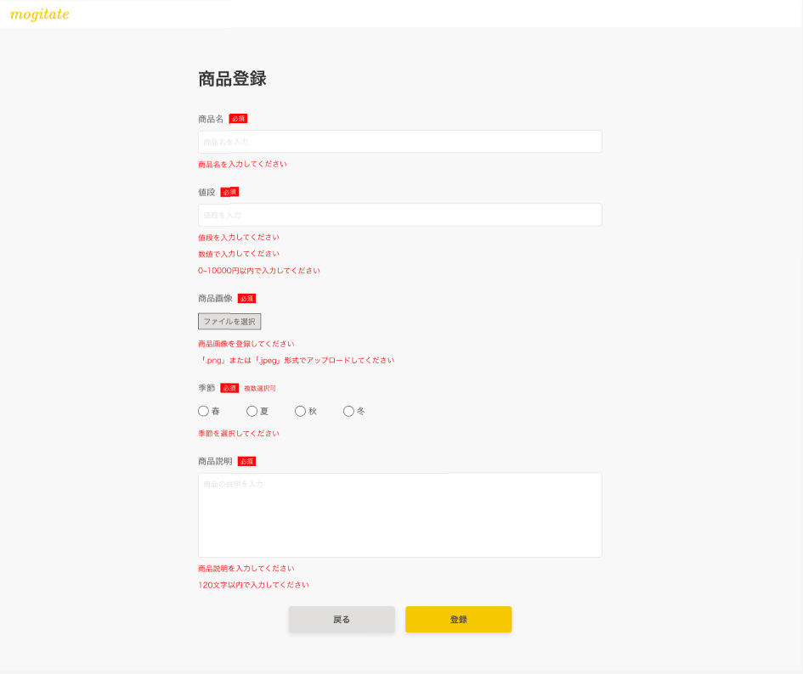
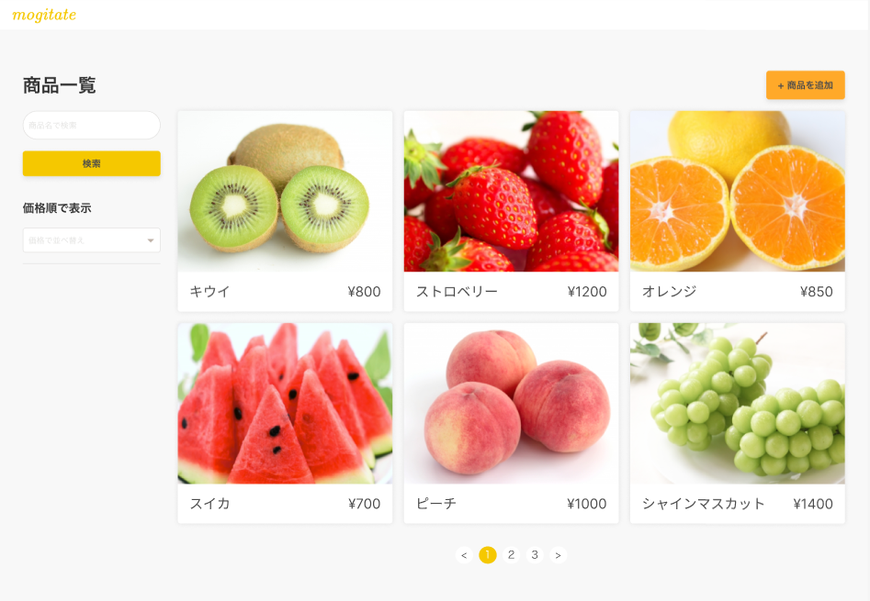
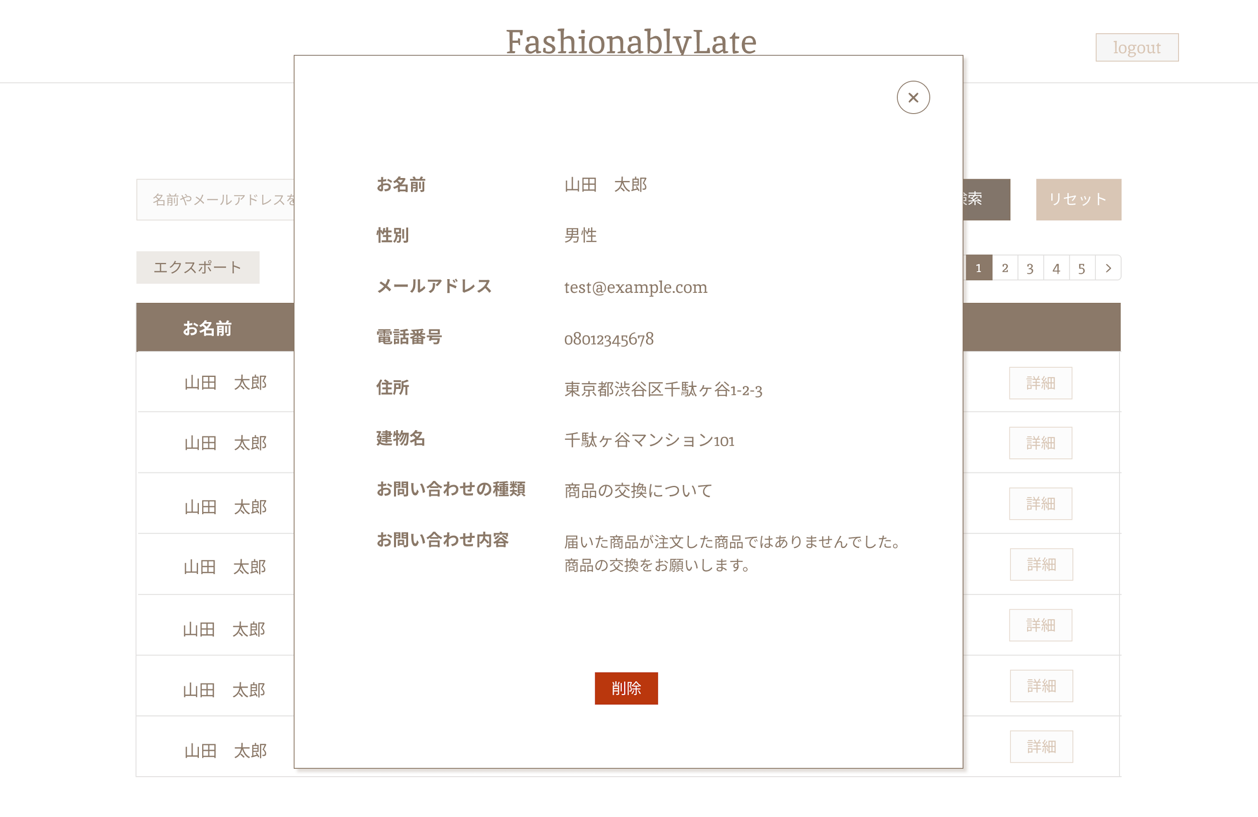
デザインUI
 | 各画面のUI画像を添付してあります。 確認テストの実装に入る前に確認し、こちらを参考にレイアウトを完成させましょう。

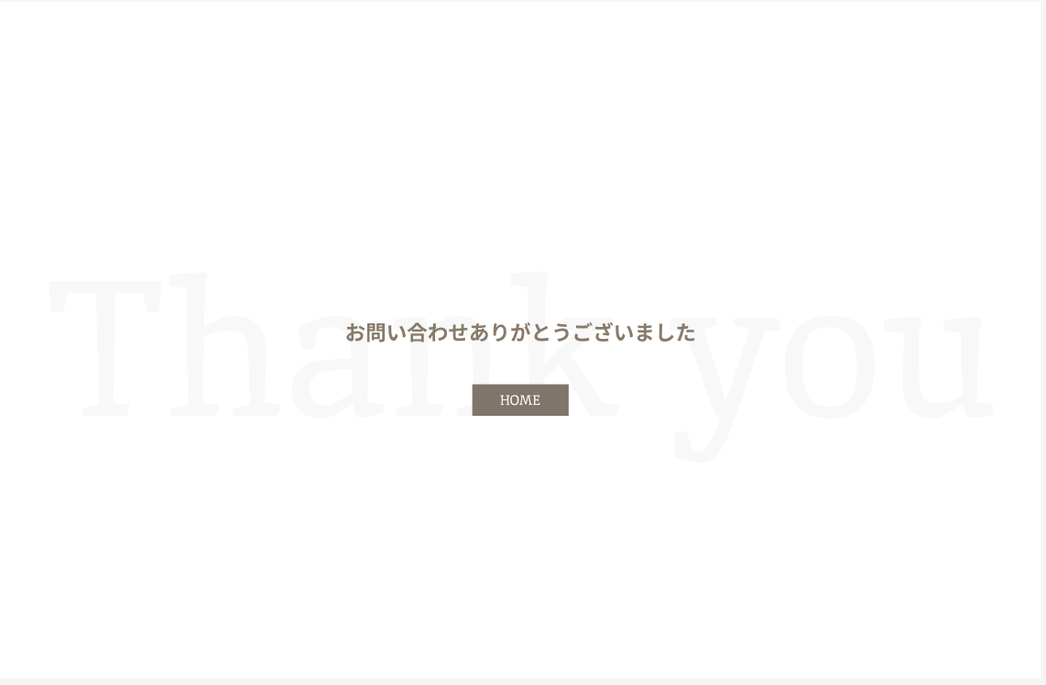
 | 商品一覧表示・検索ページ
 | 商品一覧画面 | 商品一覧画面(並び替え結果) | サンクスページ

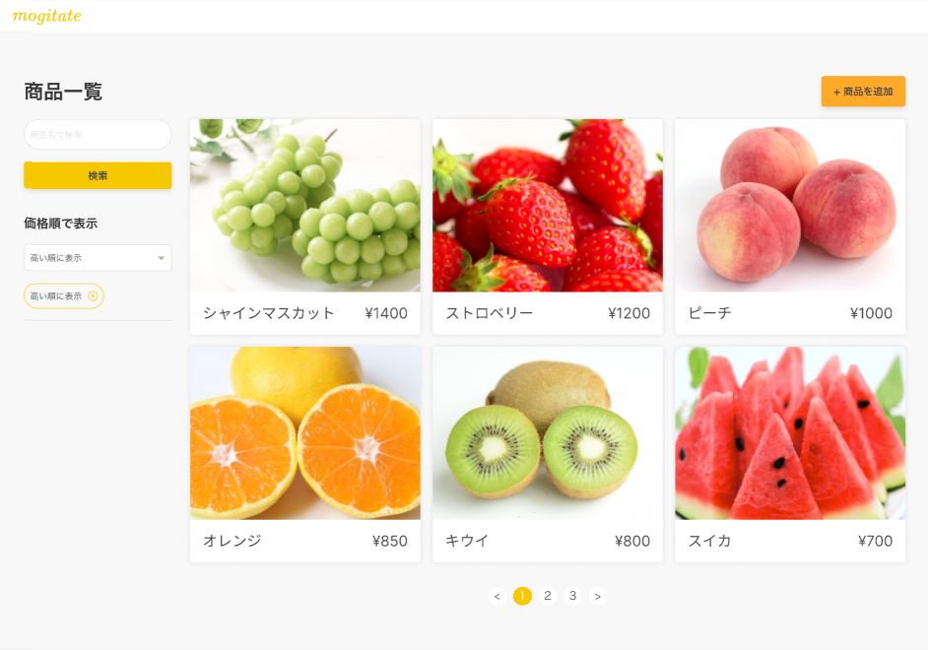

 | 商品一覧画面(検索結果)

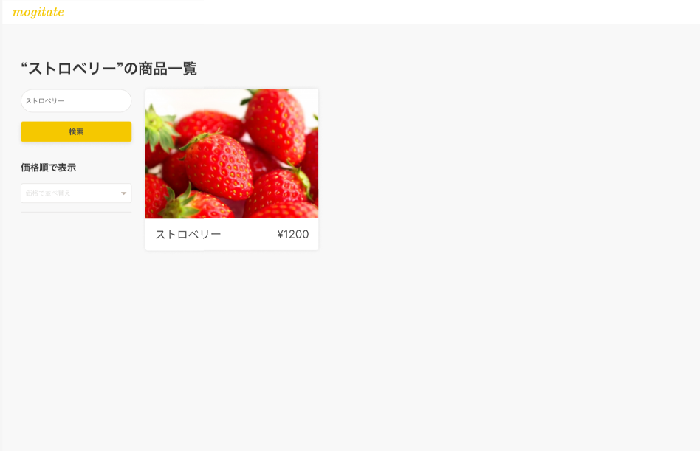

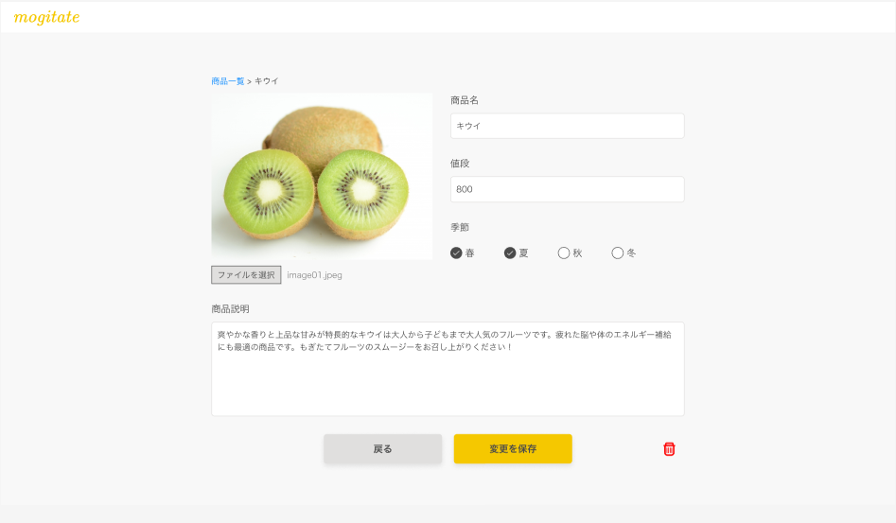
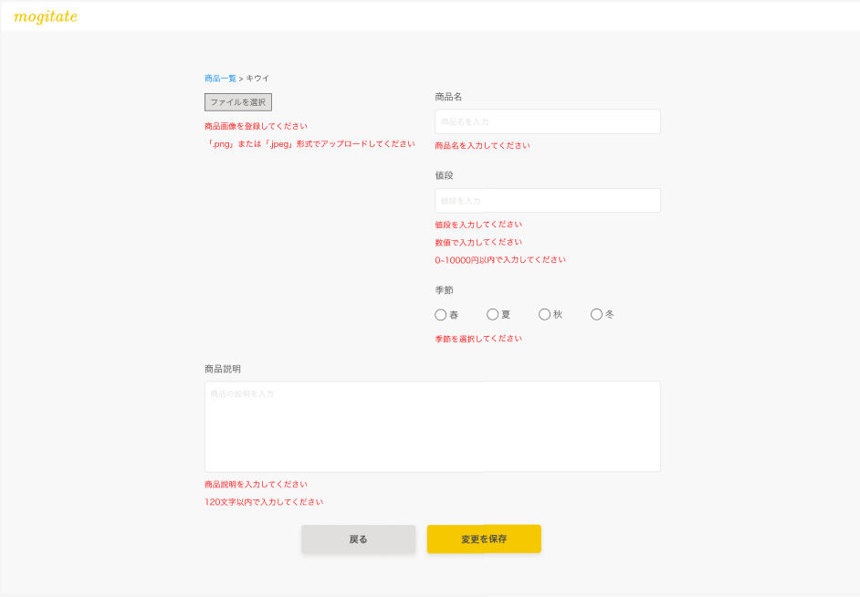
 | 商品詳細・更新ページ
 | 商品詳細画面 | 商品詳細画面(バリデーション) | 管理画面（モーダル表示時）

 | 商品登録ページ
 | 商品登録画面 | 商品登録画面(入力時) | 管理画面（モーダル表示時）

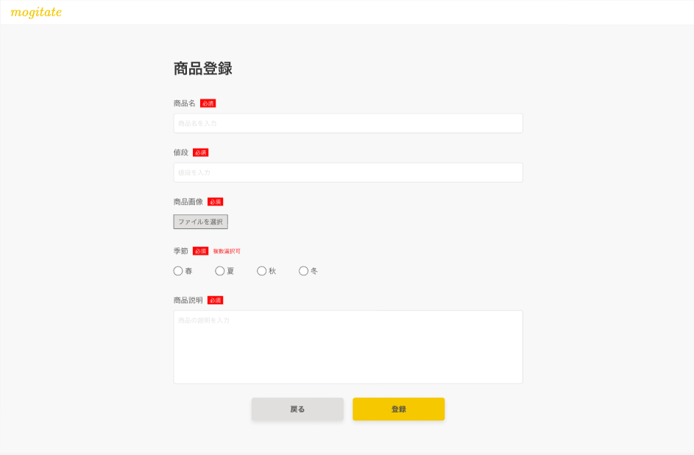
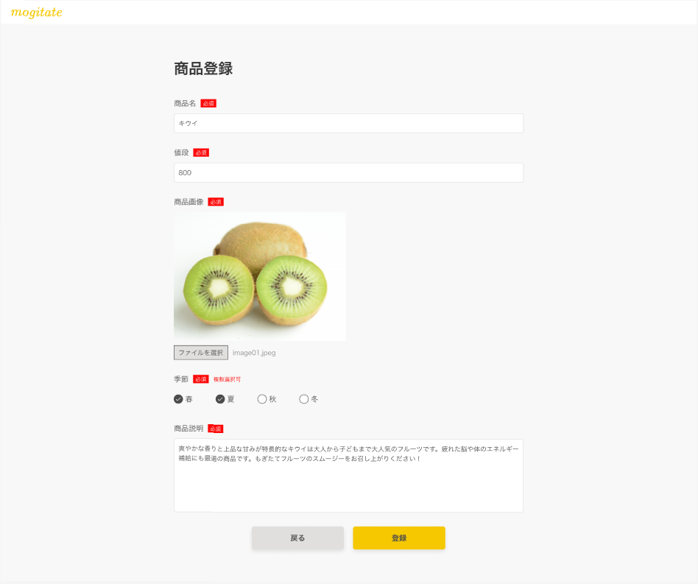

 | 商品登録画面(バリデーション) |  | 管理画面（モーダル表示時）

